1GD-FR-0020
 |  |  |  |  |  |  | PROCESO DE GESTIÓN DOCUMENTAL |  |  |  |  |  |  |  |  | POLICÍA NACIONAL
Código:1GD-FR-0020
Fecha: 04/07/2018 |  |  |  |  |  |  | DIAGNÓSTICO INTEGRAL PARA LOS ARCHIVOS DE LA POLICÍA NACIONAL
Versión: 0

CIUDAD: San Juan de Pasto |  |  |  |  |  |  |  |  |  | FECHA ELABORACIÓN DEL DIAGNÓSTICO |  |  |  |  |  |  | 11 |  | 3 |  |  | 2024
RESPONSABLE DEL DILIGENCIAMIENTO: IJ.
A. IDENTIFICACIÓN
CÓDIGO Y NOMBRE DE LA UNIDAD: 3.8.4.7.1 POLICÍA METROPOLITANA SAN JUAN DE PASTO
FECHA DE CREACIÓN DE LA UNIDAD: 29 de noviembre de 2013 |  |  |  |  |  |  |  |  |  | ACTO ADMINISTRATIVO DE CREACIÓN DE LA UNIDAD: Resolución No. 04711 del 29/11/2013 "Por la cual se crea Policía Metropolitana San Juan de Pasto, se define su estructura orgánica interna, se determinan sus funciones y se dictan otras disposiciones"
DIRECCIÓN DE LA UNIDAD: Calle 18 No. 47-160 barrio Toro Bajo |  |  |  |  |  |  |  |  |  | ACTO ADMINISTRATIVO VIGENTE DE LA UNIDAD: Resolución 03804 del 09/09/2014 ""Por la cual se modifica parcialmente la Resolución 04711 del 29 de noviembre de 2013"
CORREO ELECTRÓNICO DE LA UNIDAD: mepas.coman@policia.gov.co |  |  |  |  |  |  |  |  |  | TELÉFONO: (2) 7224537 |  |  |  |  |  |  |  | IP:
A.1 DIRECTOR, COMANDANTE O JEFE DE LA UNIDAD:
NOMBRE:
GRADO: |  |  | CORONEL
CARGO: |  |  | COMANDANTE DE METROPOLITANA
TIEMPO EN EL CARGO:
A.2 ADMINISTRACIÓN DEL ARCHIVO

NOMBRES Y APELLIDOS: |  |  |  |  |  |  |  |  |  | CAPACITACIÓN O CURSOS EN GESTIÓN DOCUMENTAL Y ARCHIVÍSTICA
GRADO: INTENDENTE JEFE |  |  |  |  |  |  |  |  |  | 1 | CURSO BASICO GESTION DOCUMENTAL.
TIEMPO EN EL PROCESO DE GESTIÓN DOCUMENTAL |  |  |  |  |  |  |  |  |  | 2 | CURSO SISTEMA GESTION CALIDAD ISO 9001, ENFOQUE POR PROCESOS, ELABORACION DE MANUALES ISO 10013 Y DIRECTRICES PARA AUDITORIA
TIEMPO EN LA INSTITUCIÓN |  |  |  |  |  |  |  |  |  | 3 | CURSO CRITERIOS PARA LA IDENTIFICACION Y LA VALORACION DE LOS ARCHIVOS DE DERECHOS HUMANOS MEMORIA HISTORICA Y CONFLICTO ARMADO INTERNO
CORREO INSTITUCIONAL: |  |  |  |  |  |  |  |  |  | 4 | CURSO LENGUAJE CLARO PARA SERVIDORES Y COLABORADORES PUBLICOS DE COLOMBIA
No. CELULAR: |  |  |  |  |  |  |  |  |  | 5 | CURSO BASICO DE SISTEMAS
No IP DE LA OFICINA Y/O GRUPO: no aplica
CONDICIÓN MÉDICO LABORAL:
Funciones del Jefe Grupo de Gestión Documental
1 | Brindar la información que corresponda de acuerdo a la naturaleza del cargo, a quien la requiera, siguiendo los lineamientos de la normativa establecida.
2 | Implementar el sistema de gestión integral de acuerdo con los lineamientos institucionales, efectuando mejora continua en los procesos que lo requieran.
3 | Realizar las actividades establecidas en la gestión documental, aplicando la normativa vigente.
4 | Realizar las actividades establecidas para la implementación del sistema de gestión ambiental en la Policía Nacional.
5 | Guardar la reserva y confidencialidad de los documentos e información que sea de su conocimiento dentro del cumplimiento de sus funciones.
6 | Dar buen uso a los elementos asignados bajo su responsabilidad, con el fin de mantenerlos disponibles para el servicio.
DIPLOMADO EN INTEGRIDAD Y TRANSPARENCIA PARA EL SERVICIO DE POLICIA | Las demás que le sean asignadas de acuerdo con la ley, los reglamentos o la naturaleza de su cargo.
Responsable Archivo Central
NOMBRES Y APELLIDOS: |  |  |  |  |  |  |  |  |  | CAPACITACIÓN O CURSOS EN GESTIÓN DOCUMENTAL Y ARCHIVÍSTICA
GRADO: SUBINTENDENTE |  |  |  |  |  |  |  |  |  | 1 | DIPLOMADO EN INTEGRIDAD Y TRANSPARENCIA PARA EL SERVICIO DE POLICIA
TIEMPO EN EL PROCESO DE GESTIÓN DOCUMENTAL |  |  |  |  |  |  |  |  |  | 2 | CURSO SELECCION DE PERSONAL
TIEMPO EN LA INSTITUCIÓN |  |  |  |  |  |  |  |  |  | 3 | CURSO ATENCION AL CLIENTE
CORREO INSTITUCIONAL: |  |  |  |  |  |  |  |  |  | 4 | CURSO LENGUAJE CLARO PARA SERVIDORES PUBLICOS DE COLOMBIA
No. CELULAR: |  |  |  |  |  |  |  |  |  | 5 | CURSO WORD 2010
No IP DE LA OFICINA Y/O GRUPO: no aplica |  |  |  |  |  |  |  |  |  | 6 | SEMINARIO SEGURIDAD DE LA INFORMACION
CONDICIÓN MÉDICO LABORAL:
Funciones del Responsable Archivo Central
1 | Brindar la información que corresponda de acuerdo a la naturaleza del cargo, a quien la requiera, siguiendo los lineamientos de la normativa establecida.
2 | Implementar el sistema de gestión integral de acuerdo con los lineamientos institucionales, efectuando mejora continua en los procesos que lo requieran.
3 | Realizar las actividades establecidas en la gestión documental, aplicando la normativa vigente.
4 | Realizar las actividades establecidas para la implementación del sistema de gestión ambiental en la Policía Nacional.
5 | Guardar la reserva y confidencialidad de los documentos e información que sea de su conocimiento dentro del cumplimiento de sus funciones.
6 | Dar buen uso a los elementos asignados bajo su responsabilidad, con el fin de mantenerlos disponibles para el servicio.
7 | Las demás que le sean asignadas de acuerdo con la ley, los reglamentos o la naturaleza de su cargo.
TALENTO HUMANO
GRADO | APELLIDOS Y NOMBRES |  |  |  |  | CÉDULA | CARGO ACTUAL | No. De Celular | TIEMPO DE SERVICIO EN LA UNIDAD |  |  | TIEMPO EN EL PROCESO DE GESTIÓN DOCUMENTAL |  |  | NIVEL ACADÉMICO |  |  |  |  | CONDICIÓN MÉDICO LABORAL
 |  |  |  |  |  |  |  |  | Años | Meses | Días | Años | Meses | Días
SI |  |  |  |  |  |  | RESPONSABLE ARCHIVO |  |  |  |  |  |  |  | Bachiller Técnico Industrial en Mecánica Automotriz, Técnico Profesional en Servicio de Policía, Curso Word 2010, Curso Lenguaje Claro para Servidores Públicos de Colombia, Curso Atención al Cliente, Curso Selección de Personal, Diplomado en Integridad y Transparencia para el Servicio de Policía
PT |  |  |  |  |  |  | RADICADOR |  |  |  |  |  |  |  | Técnico Profesional en Servicio de Policía, Técnico Laboral por Competencias en Archivística y Gestión de Información, Técnico Laboral por Competencia En Sistemas, Curso criterios para la Identificación y la Valoración de los Archivos de Derechos Humanos Memoria Histórica y Conflicto Armado Interno
PT |  |  |  |  |  |  | ESTAFETA |  |  |  |  |  |  |  | Técnico en Servicio de Policía, Seminario Protección de Datos, Seminario Gestión Documental, Curso de Gestión Documental, Curso manejo avanzado de herramientas de hojas de cálculo Excel, Curso de Organización documental, Manejo y aplicación Tablas de Retención Documental.
PT |  |  |  |  |  |  | AUXILIAR DE ARCHIVO |  |  |  |  |  |  |  | Técnico en Servicio de Policía, Curso Administración Documental en el Entorno Laboral, Curso de Gestión Documental, Curso Tecnologías de la Información y la Comunicación TICS
PT |  |  |  |  |  |  | AUXILIAR DE ARCHIVO |  |  |  |  |  |  |  | Tecnología en Gestión Documental, Seminario de Atención y Servicio al Ciudadano, Seminario Seguridad de la Información, Curso Organización Documental en el Entorno Laboral, Curso Básico de Word
...
B1. DATOS GENERALES Y UBICACIÓN DEL DEPÓSITO DE ARCHIVO
Accesorio |  |  |  |  |  |  |  | Cantidad | Accesorio |  |  |  |  | Cantidad | Accesorio |  |  |  |  |  |  | Cantidad
Cuenta con extintores CO2 (cuantos): |  |  |  |  |  |  |  | 1 | Termohigrómetros |  |  |  |  | 1 | Puestos de Trabajo |  |  |  |  |  |  | 4
Cuenta con extintores Multipropósito(cuantos): |  |  |  |  |  |  |  | 1 | Equipos de Computo |  |  |  |  | 4 | Teléfonos |  |  |  |  |  |  | 1
Cuenta con extractores de aire (cuantos): |  |  |  |  |  |  |  | 2 | Escáneres |  |  |  |  | 2 | Unidades de Conservación (Cajas) |  |  |  |  |  |  | 1979
Cuenta con sensores de movimiento: |  |  |  |  |  |  |  | 0 | Impresoras |  |  |  |  | 2 | Unidades de Conservación (Carpetas) |  |  |  |  |  |  | 13773
Deshumidificadores |  |  |  |  |  |  |  | 1 | Luxometro |  |  |  |  | 1 | Equipos de Microfilmación |  |  |  |  |  |  | 0
Otros, cuales? |  |  | 0
EVIDENCIA FOTOGRÁFICA
SE DEBERÁ ANEXAR FOTOGRAFÍAS QUE DEN CUENTA DE LAS CONDICIONES TÉCNICAS MÍNIMAS QUE PRESENTA LA ESTRUCTURA DEL ARCHIVO, EQUIPAMIENTO Y MOBILIARIO, ESTANTERÍA, SEÑALÉTICA Y SEGURIDAD, LAS ÁREAS COLINDANTES Y EL ESTADO DE LA INFORMACIÓN ADMINISTRADA POR LA UNIDAD

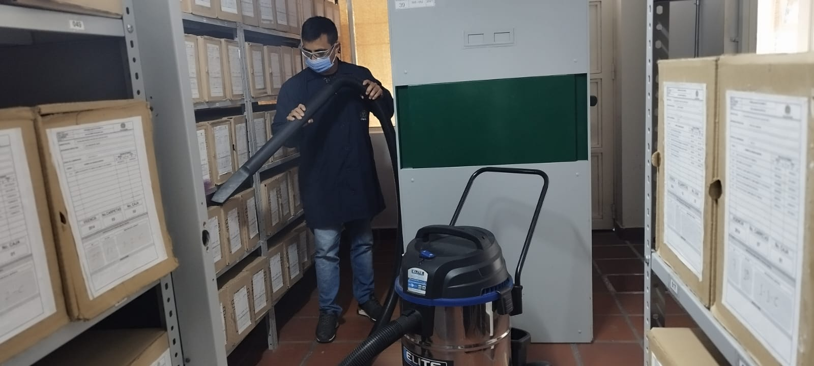
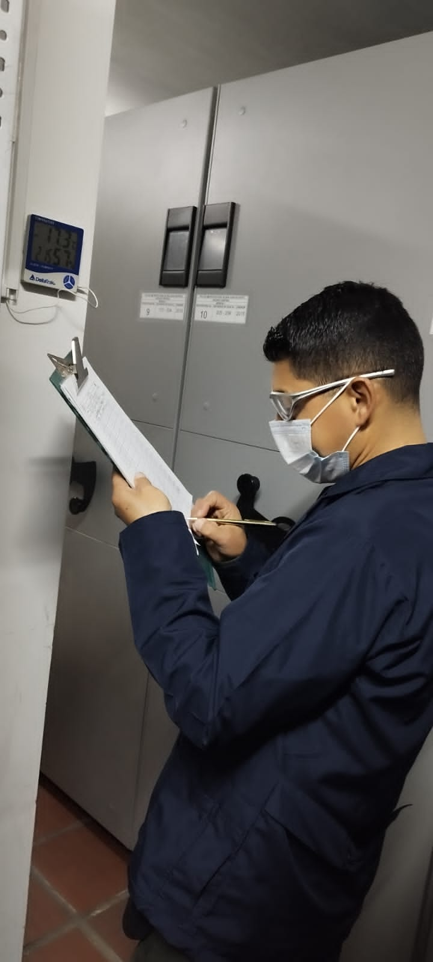
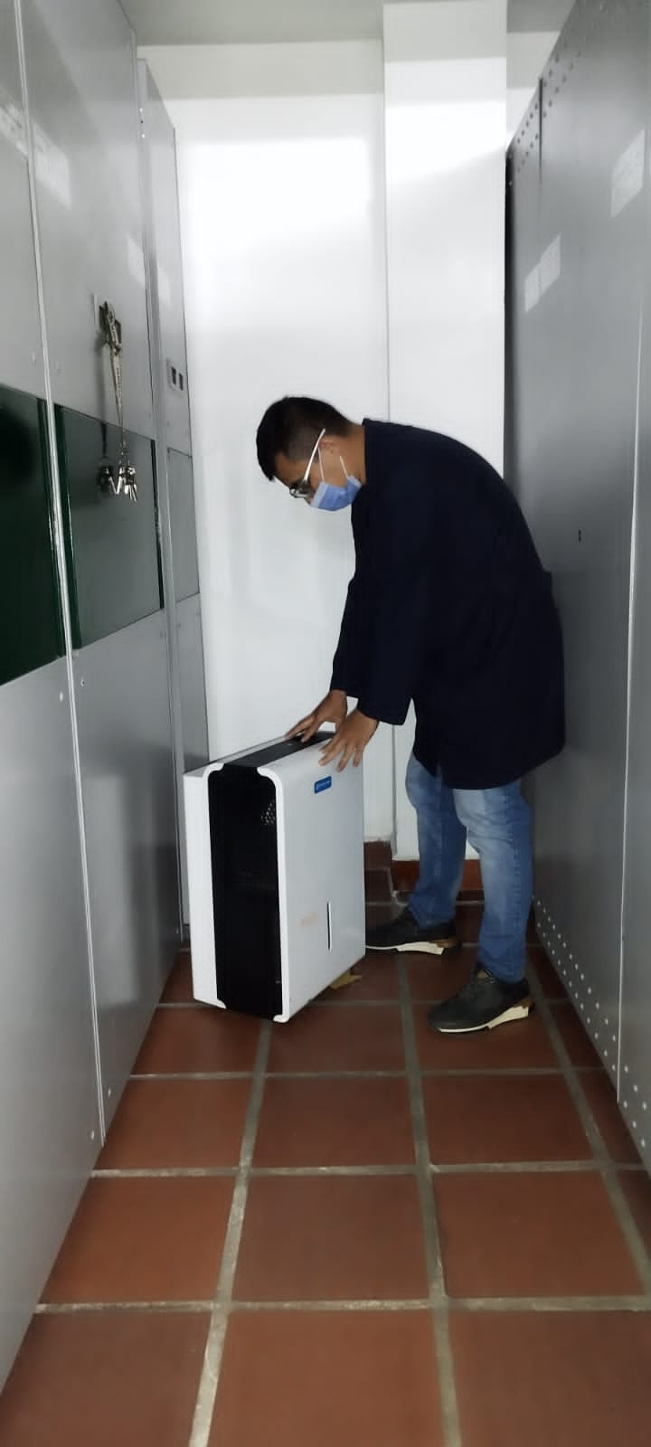

C. CARACTERÍSTICAS DE LA DOCUMENTACIÓN
IDENTIFICACIÓN DEL FONDO ACUMULDADO O DOCUMENTAL
UNIDAD POLICIAL |  |  |  |  |  |  |  |  |  |  | DEPENDENCIA PRODUCTORA:
ACERVO DOCUMENTAL
Fechas Extremas Acervo Documental |  |  |  |  |  | Cantidades de Unidades de Conservación Cajas |  | Cantidad Soporte Documental
Fecha Inicial |  | 2021-03-01 |  |  |  | 1052 |  | Archivo de Gestión | Papel (carpetas) | Análogo | Digital | Planos | Libros | Videos | Fotografías |  | Cintas |  | Microfilmes |  | Magnéticos y ópticos |  | Pergaminos
fecha final |  | 2024-03-10 |  |  |  |  |  |  | 7515 | N/A | N/A | N/A | 715 | N/A | N/A |  | N/A |  | N/A |  | N/A |  | N/A
Fecha Inicial |  | 2014-01-01 |  |  |  | 1979 |  | Archivo Central | Papel (carpetas) | Análogo | Digital | Planos | Libros | Videos | Fotografías |  | Cintas |  | Microfilmes |  | Magnéticos y ópticos |  | Pergaminos
...
B. Inspección y mantenimiento de sistemas de almacenamiento e instalaciones físicas |  |  |  |  |  |  | Archivo Central |  |  | Evaluación periódica del estado de conservación de los materiales constructivo, factores de alteración, redes de eneregía, mantenimiento y reparación de instalación y mobiliario. |  |  | 1. Comunicado oficial electrónica No. GS-2024-014877-MEPAS de fecha 06/03/2024 2. Comunicado oficial electrónica No. GS-2024-014878-MEPAS de fecha 06/03/2024 3. Comunicado oficial electrónica No. GS-2024-014881-MEPAS de fecha 06/03/2023 |  |  | Semestral
C. Saneamiento ambiental: desinfección, desratización y desinsectación |  |  |  |  |  |  | Archivo Central |  |  | Cronograma de limpieza – mensual. Fumigaciones (desinfección, desinsectación y desratización) – semestral o cuando se requiera. anexando copia de la respectiva certificación como evidencia o prueba del desarrollo de esta tarea. |  |  | Comunicado oficial electrónico No. GS-2024-015847-MEPAS de fecha 09/03/2024 Certificado de control de plagas NIT.900823391-1 fecha 26/10/2023 |  |  | Diario - semestral
D. Monitoreo y control de condiciones ambientales |  |  |  |  |  |  | Archivo Central |  |  | Evaluar y controlar el entorno climático y microclimático, realizar registros de mediciones de control ambiental según los parámetros indicados en el programa. |  |  | Comunicado oficial eletrónico No. GS-2024-015831-MEPAS de fecha 09/03/2023 |  |  | Diario - semestral
E. Almacenamiento y re-almacenamiento |  |  |  |  |  |  | Archivo Central |  |  | Unidades de conservación, actividades correctivas de reemplazo de unidades de conservación que presentan deterioro. |  |  | Comunicado oficial electrónica No. GS-2024-013955-MEPAS de fecha 01/03/2024 |  |  | Diario - semestral
F. Prevención de emergencias y atención de desastres. |  |  |  |  |  |  | Archivo Central |  |  | Elaborar plan de atención de emergencias y atención de desastres para el archivo central, sensibilizar al perosnal de la unidad referente al plan de prevención. |  |  | Socialización Plan de Emergencia y Contingencia Mediante AC-2024-000659-MEPAS de fecha 22/01/2024, Plan de Emergencia y Evacuación Mediante AC-2024-000556-MEPAS de fecha 18/01/2024 Plan de Emergencias y Evacuación |  |  | semestral
PLAN DE CONSERVACIÓN PREVENTIVA
Programa |  |  |  |  |  |  | Clase de Archivo |  |  | Actividad |  |  | Evidencia |  |  | periodicidad |  |  |  |  | Observaciones

EVIDENCIA FOTOGRÁFICA
SE DEBERÁ ANEXAR FOTOGRAFÍAS QUE DEN CUANTA DE LAS CONDICIONES DE ORGANIZACIÓN, ADMINISTRACIÓN, CUSTODIA Y CONSERVACIÓN DE LOS ACERVOS DOCUMENTALES
Plan de conservación de preventiva
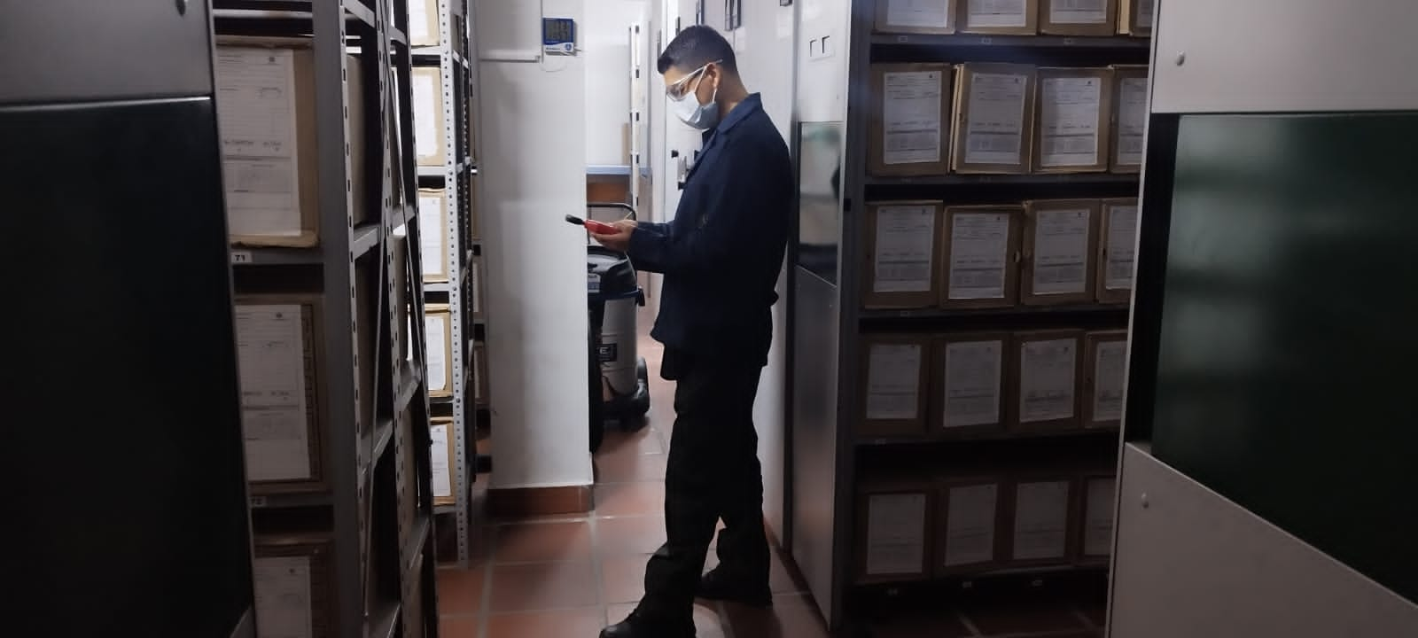
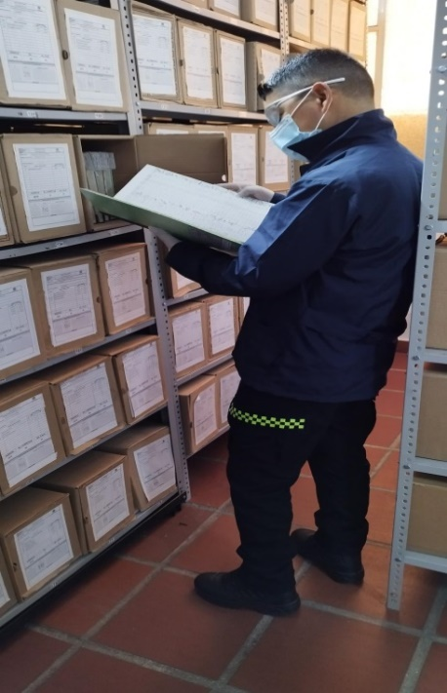
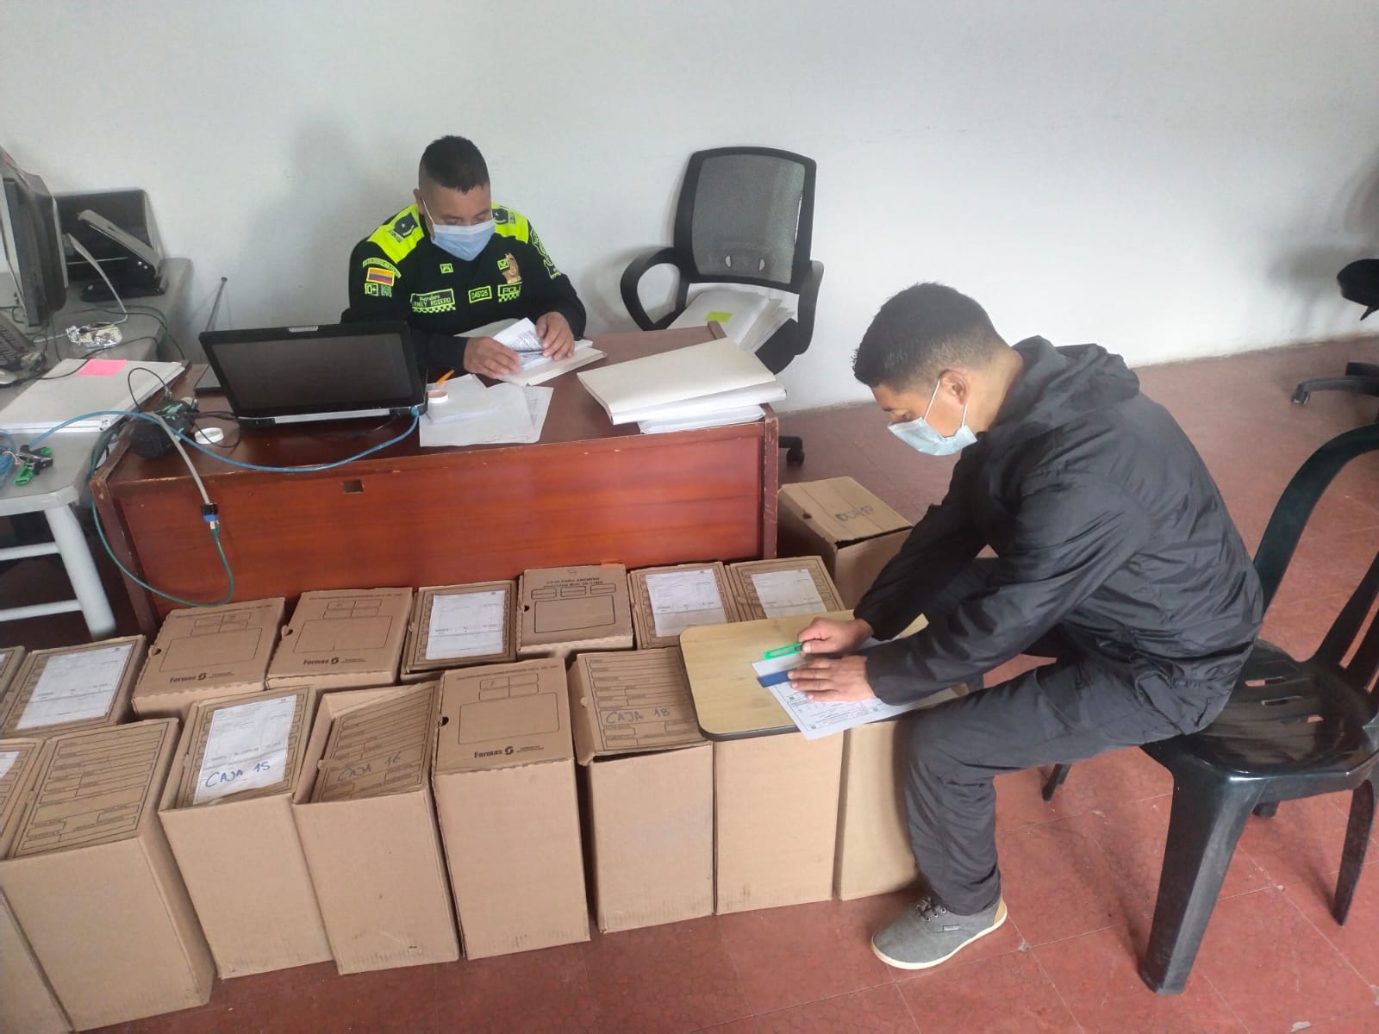
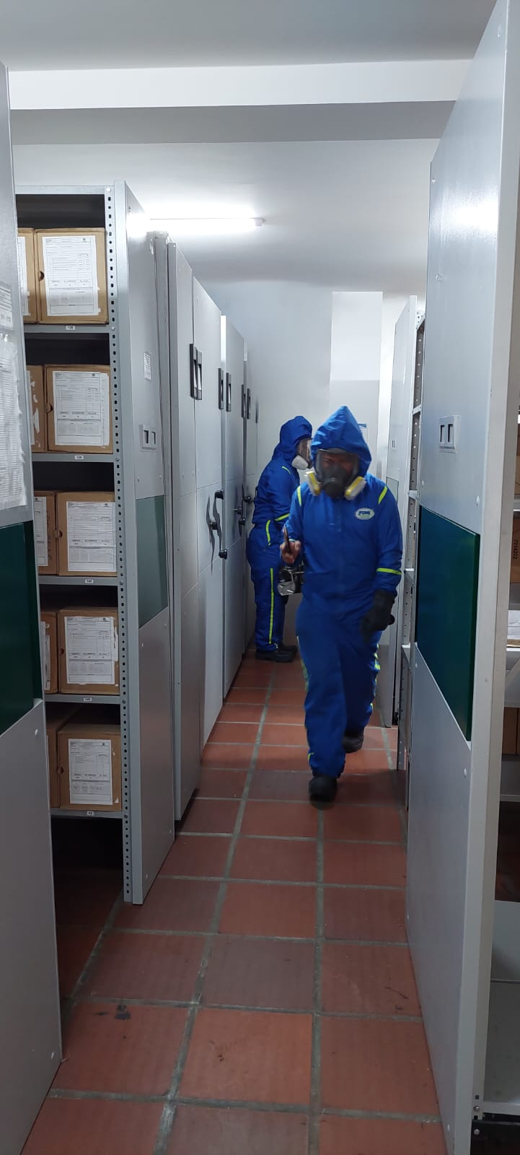
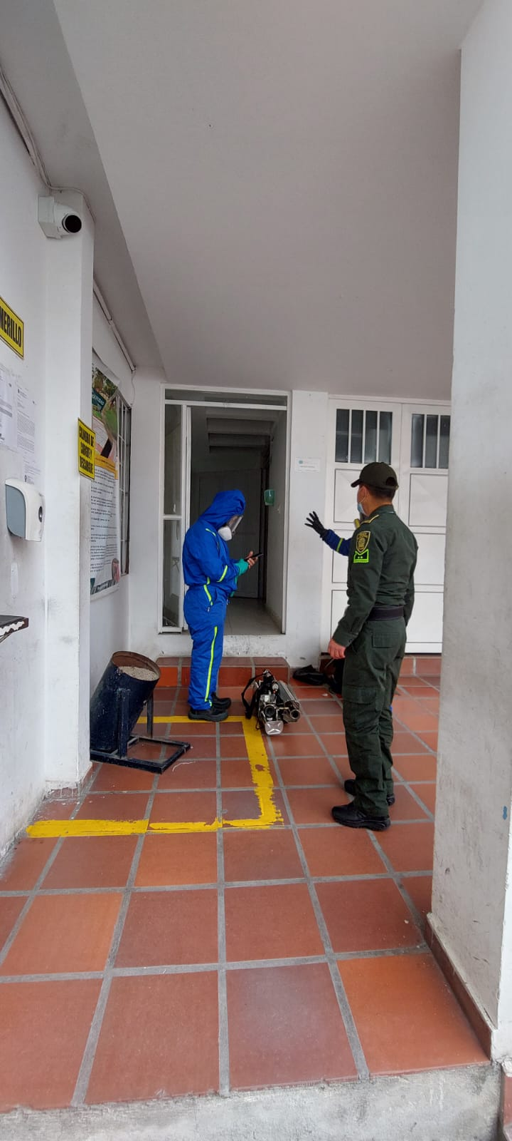

Fecha de Elaboración |  |  |  | 11 | 3 | 2024 |  | Fecha de Elaboración |  | 11 | 3 | 2024 |  |  |  | VISTO BUENO JEFE DE LA UNIDAD
Diagnostico Elaborado por: |  |  |  | INTENDENTE JEFE |  |  |  | Jefe Grupo de Gestión Documental |  | INTENDENTE JEFE |  |  |  |  |  | Comandante de Unidad |  | CORONEL
 |  |  |  | Grado Nombres y Apellidos |  |  |  |  |  | Grado Nombres y Apellidos |  |  |  |  |  |  | Grado Nombres y Apellidos

Firma |  |  |  |  |  |  |  | Firma |  |  |  |  |  |  |  |  | Firma

